Plan1
Artigo de Referência | Problema | Base de Dados | Número de Imagens | Resolução | Público/Privada | Método | Taxa de Acerto
2020-STI-Thyroid Nodule Malignancy Risk Stratification | Avalia o desempenho de uma Rede Neural Convolucional estratificando o potencial de nódulos malígnos da tireóide. | Ultrasonografia -651 nódulos -(500 benignos 151 malígnos) -571 paciêntes | 1302 imagens tons de cinza obtidas entre 2006 e 2010 | N/A | Privada | Ultrassom | TIRADS Sensividade = 97.7% Espeficidade = 51.8%
2017-CHI-ThyroidNoduleClassificationInUltrasound | Classifica imagens de Ultrasom em Redes Neurais Profundas Convolucionais entre malígnos e benignos. | Ultrasonografia Base de Dados 1 -357 malígnos (TIRADS 3, 4a, 4b ou 5) -71 benignos (TIRADS 1 ou 2) Confirmadas por biopsia usando o sistema BETHESDA | 428 imagens 8bit 3-canais | 560 x 360 | Pública | Ultrassom | TIRADS Acuracidade = 99.13% Sensividade = 99.7% Espeficidade = 95.8% | 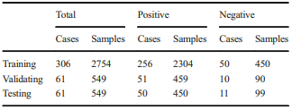 Reconfirmados com especialistas 10 fold cross validation
 | Igual | Base de Dados 2 -35 malígnos (TIRADS 3, 4a, 4b ou 5) -129 benignos (TIRADS 1 ou 2) Confirmadas por biopsia usando o sistema BETHESDA | 164 imagens 8bit 3-canais | 122 imagens - 1024 x 695 42 imagens - 640 x 440 | Privada (Local) | Ultrasom | TIRADS Acuracidade = 96.34% Sensividade = 82% Espeficidade = 99.3% | 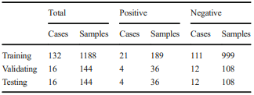 Reconfirmados com especialistas 10 fold cross validation
2021-YUA-Thyroid Nodule Classification in Ultrasound Images | Classifica imagens de Ultrasom entre malígnos e benignos. Utilizando base de dados, melhoramento de imagens (equalizações, operador laplaciando, correção gamma) propondo uma GaN-Residual com com uma Rede Neural Residual Pronfunda Convolucional . | Ultrasonografia -357 malígnos (TIRADS 3, 4a, 4b ou 5) -71 benignos (TIRADS 1 ou 2) Confirmadas por biopsia usando o sistema BETHESDA | 428 imagens 8bit 3-canais | 560 x 360 | Pública | Ultrasom | TIRADS - ResNet18 Acuracidade = 82.2% Sensividade = 66.2% Espeficidade = 89.8% | 60% conjunto de treinamento 40% conjunto de teste 5 fold cross validation
 |  |  |  |  |  |  | TIRADS - Res-GAN Acuracidade = 92.2% Sensividade = 86.5% Espeficidade = 95%
2021-VIJ-Ultrasound Image Classification of Thyroid Nodules Using Machine Learning | Construir um Sistema de auxílio de diagnostico, que irá prever se o TIRADS é maligno ou benigno utilizando ANN e SVM. | Ultrasonografia -357 malígnos (TIRADS 3, 4a, 4b ou 5) -71 benignos (TIRADS 1 ou 2) Confirmadas por biopsia usando o sistema BETHESDA | 428 imagens 8bit 3-canais | 560 x 360 | Pública | Ultrasom | TIRADS - SVM Acuracidade = 96% Sensividade = 78.66% Espeficidade = 100% | Utilizando classificação antiga 4a, 4b embora atribuido ao ACR TIRADS
 |  |  |  |  |  |  | TIRADS - ANN Acuracidade = 74.56% Sensividade = 49.14% Espeficidade = 100%
2019-VIV-Diagnosis of Thyroid Nodules Perfomance of a CNN vs Radiologist | Comparar uma Rede Neural Convolucional na classificação dos TIRADS a Radiologistas iniciantes e experientes. | Ultrasonografia -4919 nódulos para treinamento - 286 nódulos para validação Todos comprovados por diagnóstico de maligno ou benigno. |  |  | Sob Requisição | Ultrasom | TIRADS - SVM Acuracidade = 75.9% Sensividade = 90.4% Espeficidade = 58.5% | 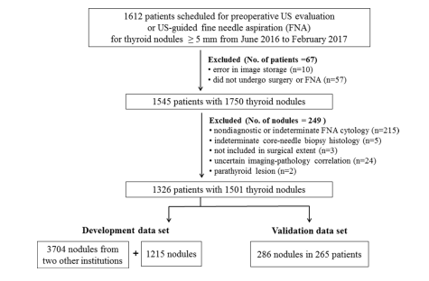
 |  | 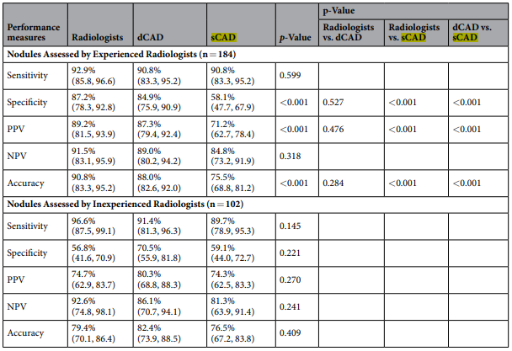 |  |  |  |  | TIRADS - CNN Acuracidade = 86.0% Sensividade = 91.0% Espeficidade = 80.0%
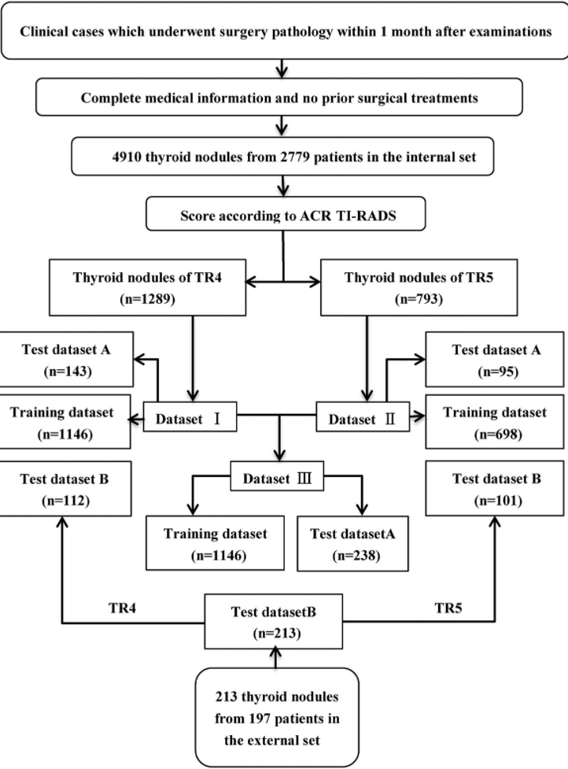
 |  |  |  |  |  |  | TIRADS - Radiologist Acuracidade = 86.4% Sensividade = 94.2% Espeficidade = 76.9%
2021-GEG-Deep Learning Based on ACR TI-RADS Can Improve the Differential Diagnosis of Thyroid Nodules | Avaliar se o Deep Learning baseado no ACR TIRADS cateogria 4 e 5 pode ajudar na classificação em benigno ou maligno. Justificativa TR1,2,3 tem menos de 5% de chance de ser maligno. | Ultrasonografia 2779 Paciêntes - 1289 TR4 - 793 TR5 | 4910 images | x | Sob Requisição | Ultrasom | x
2019-OLF-Thyroid nodules classification and diagnosis in ultrasound images | Propuseram um novo classificador usando um CNN (ResNet-50) usando um ajuste fino para melhorar a classificação do TIRADS Classificação entre benigno e maligno | Ultrasonografia Base de Dados 1 -357 malígnos (TIRADS 3, 4a, 4b ou 5) -71 benignos (TIRADS 1 ou 2) Confirmadas por biopsia usando o sistema BETHESDA | 428 imagens 8bit 3-canais | 560 x 360 | Pública | Ultrasom
 |  | Ultrasonografia Base de Dados 2 -231 malígnos) -132 benignos Confirmadas por biopsia | x | x | Pública | Ultrasom

